欲しいイラスト
イラストについて
描いてほしいイラストのイメージ画像をまとめました。
ネットの画像をイメージとして並べています、近いデザインの物をお願いします。

下に記載したもの以外に、追加でお願いする可能性はあります。

【パソコンに出て来るアイコン】
フォルダ
ファイル
ゴミ箱



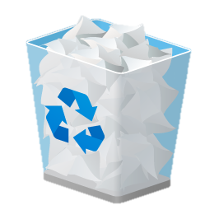

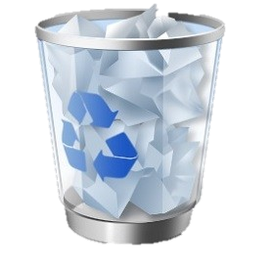

サイズ：256×256(pixel)

【キャラクター】

顔 / 手 / 足
輪郭
表情差分
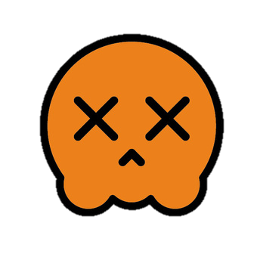
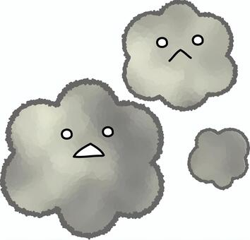

キャラクターはコンピュータウイルスです
顔や手足は左の画像で、輪郭のみ右の雲みたいな形でお願いします
色々アクションをするので、笑顔と通常とやられた時の3種類の顔をお願いします
色は輪郭や手足は上の画像と同じ色で、顔だけ白でお願いします

サイズ：256×256(pixel)

【タイトルロゴと背景】

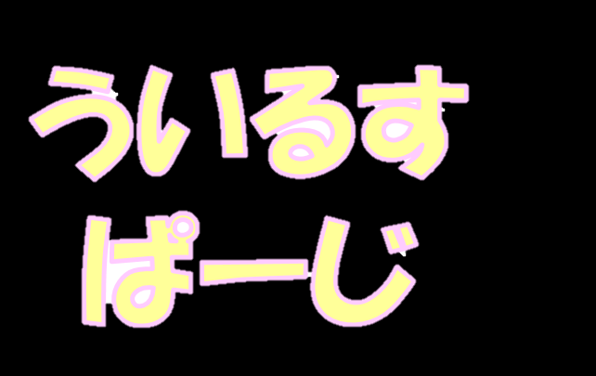
タイトルロゴ
背景

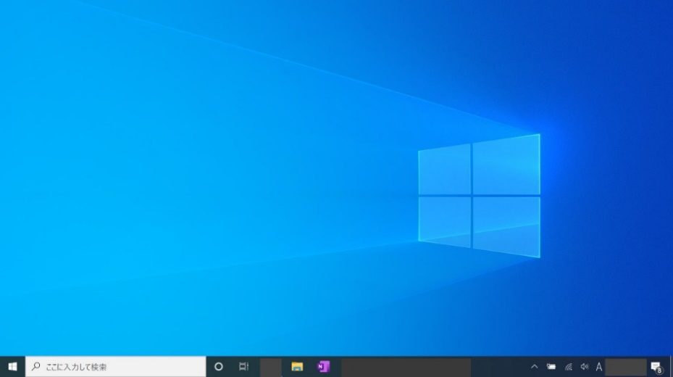


タイトルは「ういるすぱーじ」です、色はそのままで見栄えを綺麗にする感じでお願いします(フォントなども近いもののままで大丈夫です)

背景は、ゲームがパソコンの中という設定なので背景のイラストに加え下のバーを入れて欲しいです(サイズ感は実際のものと同じぐらい)
バーの上には何もなくて大丈夫です
背景のイラストについて、窓などをそのまま真似するのはダメなので、色合いなどを寄せてそれっぽい感じにしてほしいです(青と水色を組み合わせるなど)
背景の種類は2～3種類お願いします

サイズ(タイトルロゴ)：1024×512(pixel)
サイズ(背景)：1920×1080(pixel)

【ブロック】

ブロック
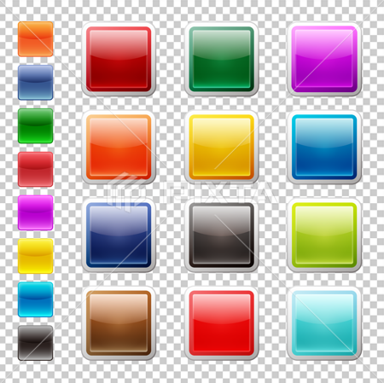
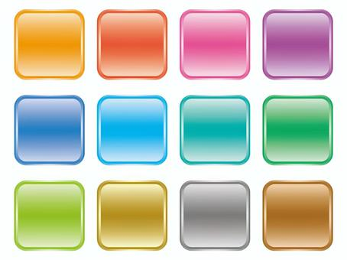

ゲーム内で使用するブロックのイラストです
単色で縁が付いてる感じでお願いします
色は白でお願いします

サイズ：256×256(pixel)

